Cocomo por la nasa
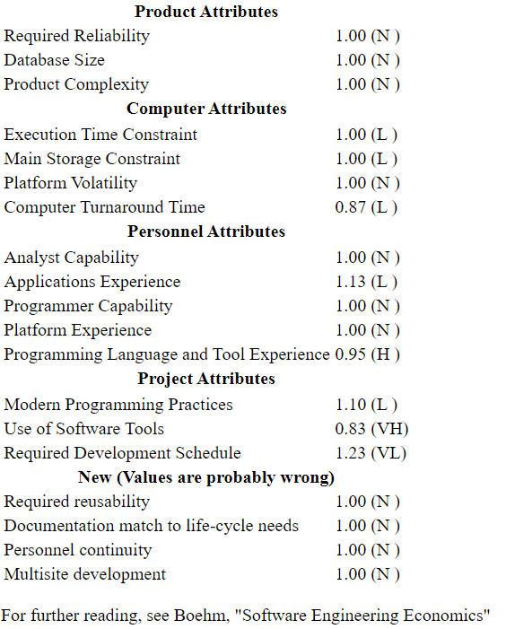
URL:
https://strs.grc.nasa.gov/repository/forms/cocomo-calculation/

